Exemple 2
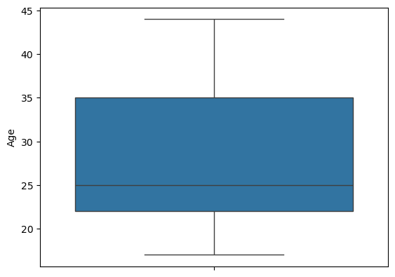
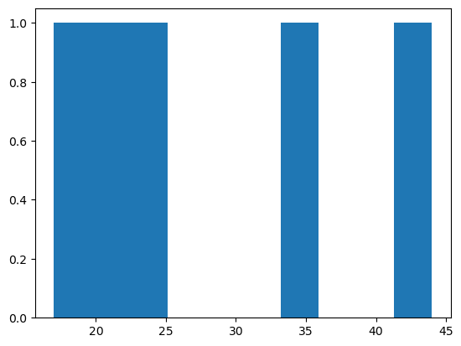
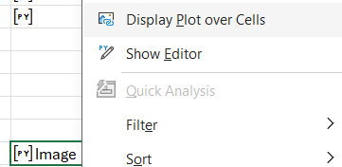
Assigner des valeurs | Correlation entre les valeurs
4 |  | Age | NoteFrancais | NoteMaths | NoteHistoire
19 | Age | 1 | 0.16014521685 | -0.40947906893 | 0.091050759921
 | NoteFrancais | 0.16014521685 | 1 | -0.74845519918 | -0.19730544947
 | NoteMaths | -0.40947906893 | -0.74845519918 | 1 | 0.33226715133
 | NoteHistoire | 0.091050759921 | -0.19730544947 | 0.33226715133 | 1

Utilisation de sns |  |  |  |  |  | Utilisation de ploty

